电流环路速度环路整合
所有彩色彩色部分可以修改

 |  | 标贴式电机参数
 |  | L(L) | 0.041
 |  | R(Ohm) | 18.1
 |  | PWM周期（计算周期） |  | 速度环路计算周期
 |  | T_PWM | 0.00005 | T_Speed | 0.001
 |  | 速度环路带宽 |  | 阻尼系数
 |  | Speed_bandwith(rad/s) | 1000 | δ（取值范围2~30） | 4
 |  | 母线电压V | 210 | 放大倍数： | 5
 |  | MCU电压V | 3.3 | 采样电阻Ohm： | 0.15
 |  | ƺ:环路衰减 | 0.75

 |  | 电流环路计算 |  |  |  | 量化
 |  |  | 环路带宽（Wc rad/s） | KP | KI | scaleKP | scaleKI
 |  | 现代永磁同步电机 | 2773.80 | 113.73 | 2.51 | 0.542 | 0.012
 |  | TI | 2657.65 | 108.96 | 2.41 | 0.519 | 0.011
ST :AB | 47.727272727 | ST（给定） | 1500.00 | 1.29 | 0.03
 |  | Freescale | 1500.00 | 74.15 | 4.61 | 0.353 | 0.022

现代永磁同步电机
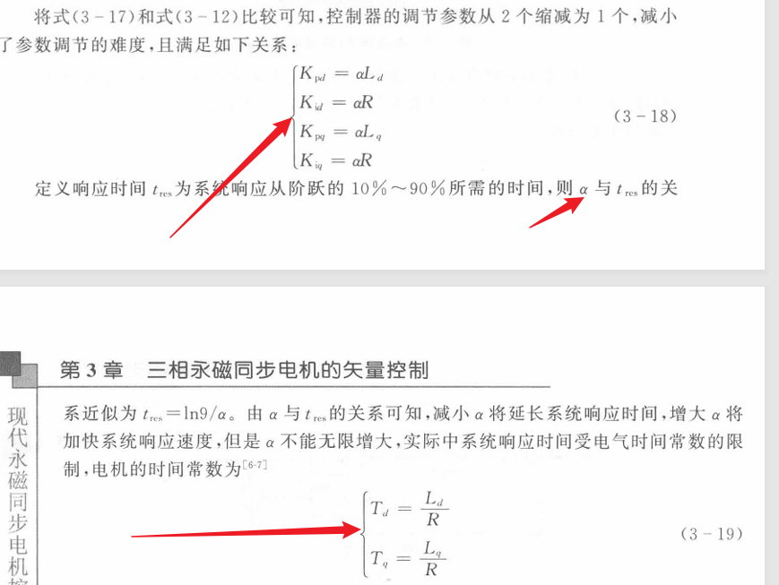

标贴式电机
选取电流带宽

结论：
给出了具体带宽计算方法

TI
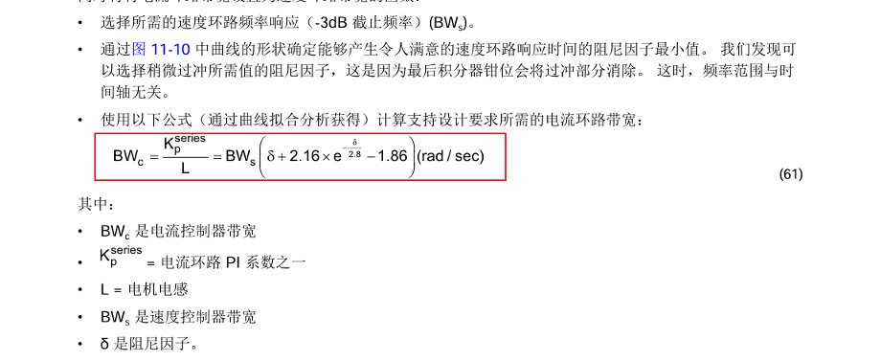

ST
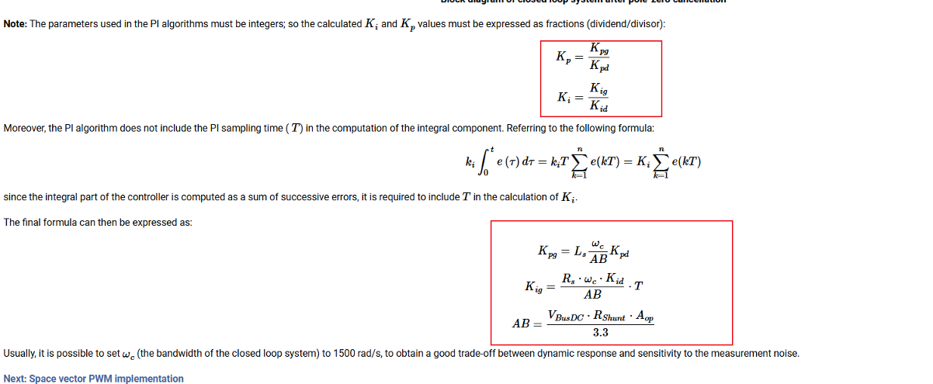

Freescale
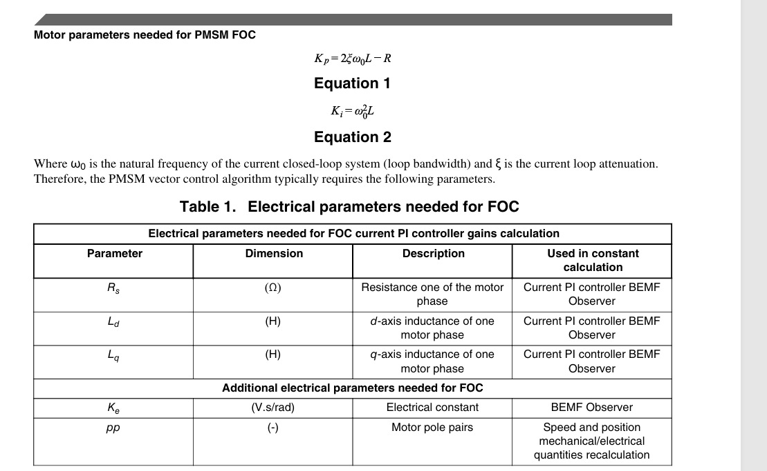

other
母线电压改变后 需要修改启动和运行的电流目标值
修改SMO中的电压值

